Assigment 3
Untuk mendapatkan nilai Wj, yaitu dengan cara membagi nilai dari detail dengan total nilai.
Metode Weighted Product(WP)
Langkah 1 :
Disini kita menentukan tingkat prioritas bobot setiap kriteria dan diasumsikan user akan membeli smartphone dengan operating system Android dari Samsung atau Windows Phone dari Nokia yang mempunyai tingkat prioritas bobot yaitu
Tingkat Prioritas
Detail | Nilai |  |  | Nilai Bobot
Harga | 25 |  | W1 | 0.20
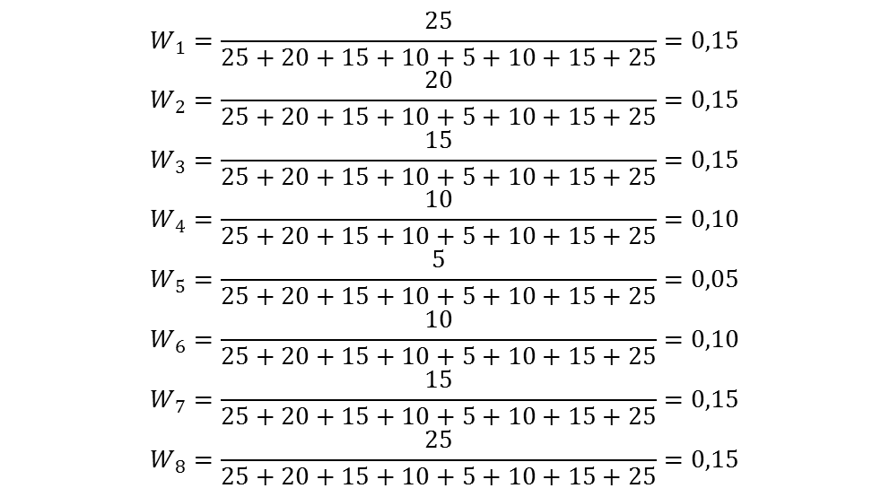
0.20
0.16
0.12
0.08
0.04
0.08
0.12
0.20
Web Akses | 20 |  | W2 | 0.16
Prosesor | 15 |  | W3 | 0.12
Bobot | 10 |  | W4 | 0.08
Ukuran Layar | 5 |  | W5 | 0.04
RAM | 10 |  | W6 | 0.08
Resolusi | 15 |  | W7 | 0.12
Memori | 25 |  | W8 | 0.20
Total Nilai | 125

Langkah ke-2 : Membuat tabel bobot kriteria produk smartphone yang akan dipilih.
==================>
- Keterangan
C1 = Harga Smartphone
C2 = Web Akses Smartphone
C3 = Kecepatan Prosesor smartphone
C4 = Bobot Smartphone
C5 = Ukuran Layar Smartphone
C6 = RAM Smartphone
C7 = Resolusi Kamera Smartphone
C8 = Memori Smartphone
Alternatif Hp (Ai) |  | Kriteria
 |  | C1 | C2 | C3 | C4 | C5 | C6 | C7 | C8
Nokia 1 |  | 2100000 | 7200 | 800 | 150 | 3.5 | 256 | 3 | 6
Nokia 2 |  | 2000000 | 7200 | 600 | 155 | 3.7 | 512 | 5 | 4
Samsung 3 |  | 2450000 | 7200 | 1000 | 140 | 3.7 | 256 | 3 | 6
Samsung 4 |  | 2500000 | 7200 | 1200 | 140 | 4 | 256 | 5 | 4
Samsung 5 |  | 2600000 | 7200 | 1200 | 135 | 3.7 | 512 | 5 | 4

Langkah ke-3 :
Menghitung Vektor Si, dimana data yang ada akan dikalikan tetapi sebelumnya dilakukan pemangkatan dengan bobot dari masing-masing kriteria. =>>>>
Vektor Si
 | Nilai
S1 | 0.900160
S2 | 0.909655
S3 | 0.903487
S4 | 0.904538
S5 | 0.948444
Total Si | 4.566283

Langkah ke-4 :
Menghitung vektor Vi dengan cara membagi hasil masing-masing vektor Si dengan jumlah seluruh Si. ==========>>>>
Vektor Vi
Vi | Nilai
V1 | 0.197132
V2 | 0.199211
V3 | 0.197860
V4 | 0.198091
V5 | 0.207706

Langkah ke-5 :
Setelah menghitung nilai Vi untuk tiap-tiap smartphone, maka sistem akan memilih nilai tertinggi sebagai alternatif terbaik dalam mengambil keputusan.
Sehingga rekomendasi smartphone yang didapat adalah :
1. Samsung 5,
2. Samsung 4,
3. Nokia 2,
4. Samsung 3
5. Nokia 1.
Perangkingan Vi
Vi | Nilai
V5 | 0.207706
V2 | 0.199211
V4 | 0.198091
V3 | 0.197860
V1 | 0.197132

